8-1 応力伝達機構
8-1 付着の応力伝達機構

■ 図 8-1 付着抵抗の 3 段階と破壊モード
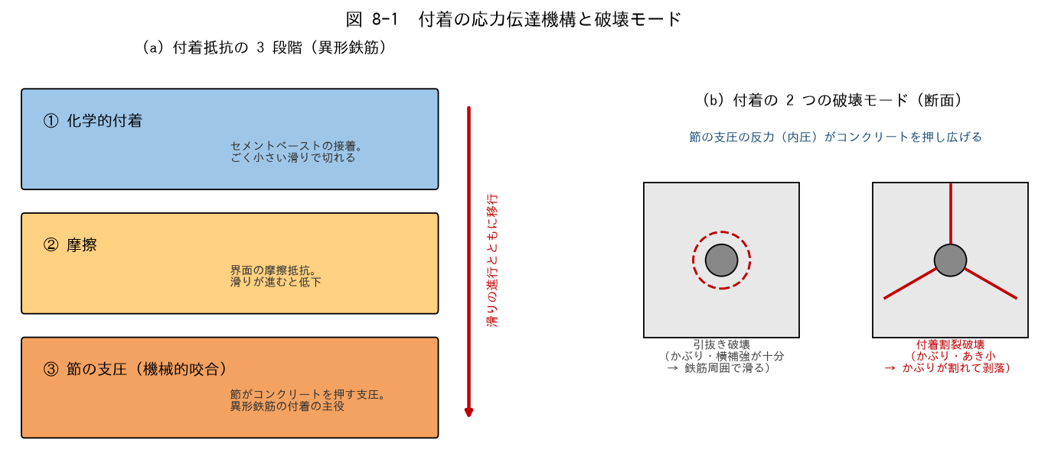

■ 問題 1 3 段階の穴埋め
異形鉄筋の付着抵抗は、滑りの進行とともに【 ① 】的付着 → 【 ② 】→ 節の【 ③ 】（機械的咬合）へと移行する。異形鉄筋の付着の主役は③である。丸鋼は③がないため付着に頼れず、原則【 ④ 】による定着が必要となる。

■ 問題 2 破壊モードの判別
次の状況では「引抜き破壊」「付着割裂破壊」のどちらが起こりやすいか。

No. | 状況 | 破壊モード（記入）
(1) | かぶりが厚く、帯筋も十分な柱の主筋
(2) | かぶりが薄く、鉄筋のあきが小さい梁の隅角部の主筋
(3) | 太径鉄筋を密に並べた梁の 1 段目主筋

■ 問題 3 節の支圧と割裂の関係
節の支圧の反力は、鉄筋を中心とした放射方向の圧力（内圧）としてコンクリートに作用する。この内圧がかぶりコンクリートに【 ① 】応力を生じさせ、限界を超えると鉄筋に沿った割裂ひび割れが発生する。割裂を抑える要素を 3 つ挙げよ（かぶり厚さ／鉄筋のあき／横補強筋）。

■ 問題 4 定着・継手・付着の関係整理
定着（No.6）・継手（No.7）・付着（No.8）は同じ現象の別の顔である。『付着』を共通の土台として、定着長 Lb・重ね継手長 L1 がどう決まるかを1〜2 行で整理せよ（力の釣合い T = 付着抵抗）。

8-2 fa と fb
8-2 許容付着応力度 fa と 付着割裂の基準となる強度 fb

■ 図 8-2 fa のグラフと fb の位置づけ
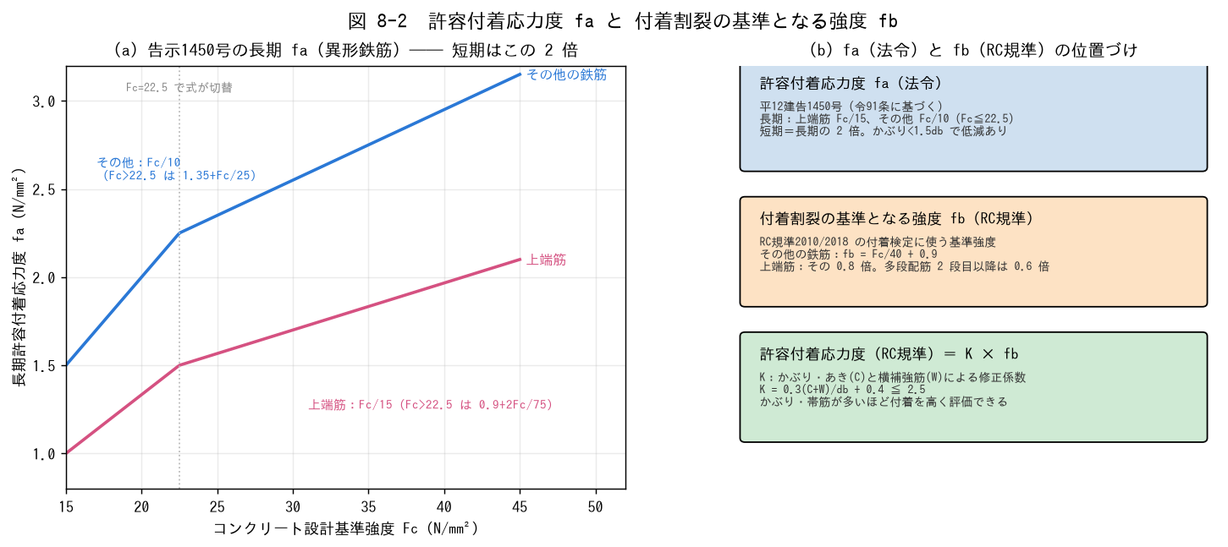

■ 問題 1 fa の計算（平12建告1450号・異形鉄筋）
長期許容付着応力度：上端筋 fa = Fc/15（Fc>22.5 では 0.9+2Fc/75）、その他 fa = Fc/10（Fc>22.5 では 1.35+Fc/25）。短期は長期の 2 倍。下表を計算せよ（N/mm²、小数 2 桁）。※ Fc=24 以上は式の切替に注意！

Fc | 長期・上端筋（記入） | 長期・その他（記入） | 短期・上端筋（記入） | 短期・その他（記入）
21
24
27
30
36

■ 問題 2 上端筋の定義
告示・規準でいう『上端筋』の定義を答えよ（曲げ材で、その鉄筋の下に【 何mm 】以上のコンクリートが打ち込まれる水平鉄筋）。また fa が低い理由（ブリーディング）も述べよ。

■ 問題 3 fb の計算（RC規準2010/2018）
付着割裂の基準となる強度：その他の鉄筋 fb = Fc/40 + 0.9、上端筋はその 0.8 倍。Fc=24・27・30 について fb を計算せよ。

Fc | fb・その他（記入） | fb・上端筋（記入）
24
27
30

■ 問題 4 修正係数 K
RC規準の許容付着応力度は K·fb で表され、K = 0.3(C+W)/db + 0.4（上限 2.5）。C はかぶり・あきから決まる寸法（5db 以下）、W は横補強筋の効果（2.5db 以下）。db=25mm、C=60mm、W=40mm のとき K を計算せよ。また、かぶり・帯筋が増えると付着をどう評価できるか 1 行で。

■ 問題 5 法令と学会規準の違い（注意点）
短期の扱いは、法令（告示1450号）では長期の【 ① 】倍、RC規準では長期の【 ② 】倍と食い違いがある。実務でどちらを使うかは何で決めるか（審査上の位置づけ・設計方針書）。

8-4 規準の選択
8-4 各規準の目的と準拠基準の選択

■ 図 8-4 規準マップ
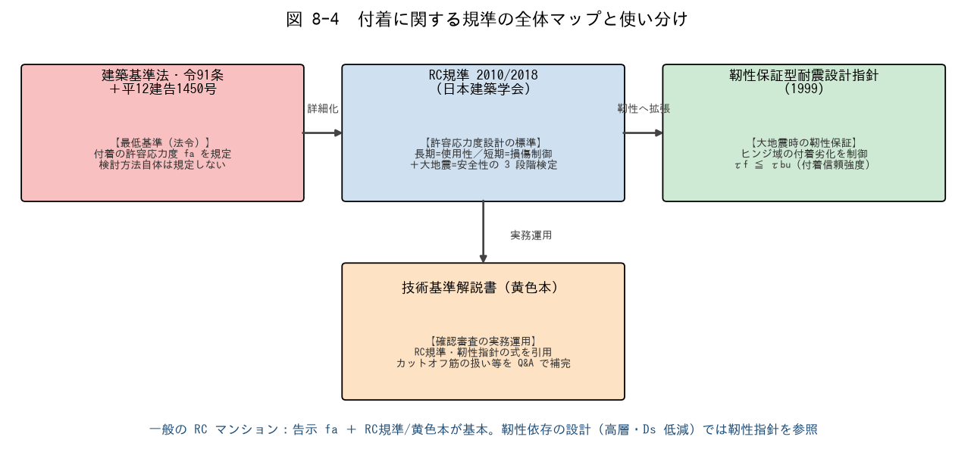

■ 問題 1 規準と目的の対応
規準 | 目的・位置づけ（記入）
建築基準法・令91条＋告示1450号
RC規準 2010/2018（日本建築学会）
靭性保証型耐震設計指針（1999）
技術基準解説書（黄色本）

■ 問題 2 靭性指針の付着設計
(1) 靭性指針が付着劣化を重視する理由を、塑性ヒンジの変形能力・エネルギー吸収の観点から述べよ。
(2) 検定の形は τf ≦ τbu。τbu（付着信頼強度）はどんな破壊に対する下限強度か（付着割裂）。

■ 問題 3 準拠基準の選択
次のプロジェクトで付着検討の準拠基準を選び、理由を述べよ。

No. | プロジェクト | 準拠基準（記入） | 理由（記入）
(1) | 10 階建 RC マンション（ルート3・保有水平耐力計算）
(2) | 高層 RC（靭性に依存、Ds を小さく設定）
(3) | 5 階建 RC マンション（ルート1）

■ 問題 4 規準間の食い違いへの向き合い方
法令と学会規準で数値・扱いが異なる場合（例：短期 fa の倍率）、新人としてどう対処すべきか（設計方針の確認・上司/審査機関との整合・勝手にいいとこ取りしない）を 2 行で。

8-5 カットオフ・通し筋
8-5 カットオフ筋・通し筋の付着検討

■ 図 8-5 カットオフ筋の延長規定と通し筋の仕口内付着
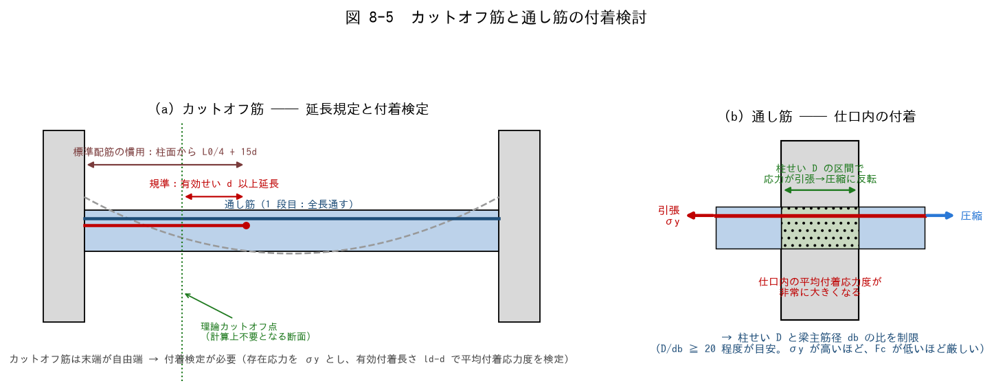

■ 問題 1 用語の説明
(1) カットオフ筋とは何か。なぜ全長通さず途中で切るのか（経済性）。
(2) カットオフ筋の末端はなぜ付着上不利か（自由端・応力集中）。

■ 問題 2 延長規定の区別（重要）
カットオフ筋の切断位置について、次の 2 つを区別して説明せよ： (A) RC規準の規定：計算上不要となる断面（理論カットオフ点）を超えて【 ① 】以上延長する。 (B) 標準配筋の慣用：梁の 2 段目上端筋は柱面から【 ② 】+ 15d。 (A) は付着の規準、(B) は配筋標準図の慣用寸法 ── 混同しないこと。

■ 問題 3 カットオフ筋の付着検定（計算）
梁：d=640mm、上端 2 段目 D25（db=25）をカットオフ。付着長さ ld = 1,800mm（危険断面から鉄筋末端まで）、鉄筋応力 σt = 345 N/mm²（降伏想定）、K·fb = 3.0 N/mm²。

項目 | 式 | 値（記入）
有効付着長さ | ld − d
平均付着応力度 τ | σt·db / (4·(ld−d))
判定 | τ ≦ K·fb = 3.0

■ 問題 4 通し筋の仕口内付着（計算）
内柱の仕口を貫通する梁主筋は、片側で引張降伏・反対側で圧縮となり、柱せい D の区間で応力が反転する → 平均付着応力度が非常に大きい。目安として D/db ≧ 20 を確認する。次の組合せを判定せよ。

No. | 柱せい D | 梁主筋 | D/db（記入） | 判定（記入）
(1) | 700 | D25
(2) | 700 | D29
(3) | 600 | D32

(3) が NG の場合の対策を 2 つ挙げよ（主筋径を細く・柱せいを大きく・鉄筋強度を下げる 等）。

■ 問題 5 マンション実務まとめ
配筋図チェックで付着に関して確認する項目を 4 つ挙げよ：①カットオフ位置（理論カットオフ点＋d 以上、慣用 L0/4+15d との整合） ②カットオフ筋の付着検定の要否 ③通し筋の D/db ④上端筋の fa 低減の反映。

